л.2
1. Схема общественной территории
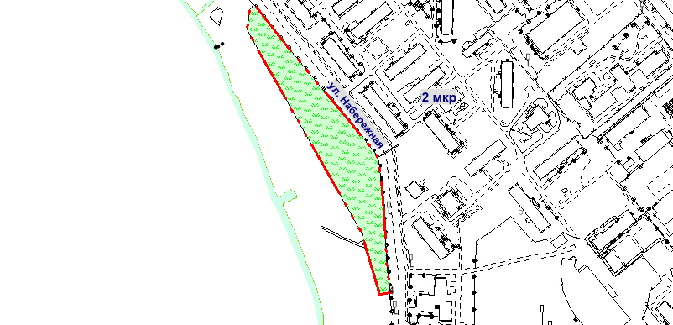

Экспликация: | Условные обозначения:

